상품제안서
그라운드 페트 350 | 상품코드: S12420

 |  |  |  |  |  |  | 02-713-8555 | www.synergygift.co.kr
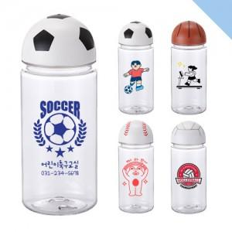

【상세/제작정보】 | *선물포장비:250원(부가세별도)

【인쇄/포장옵션】 | 실크 / 포장지포장

【공급단가】 | 수량 | 100~ | 500~ | 1,000~ | 3,000~ | 5,000~
*VAT별도 | 단가 | 2,210원 | 2,170원 | 2,120원 | 2,040원 | 1,950원

【상품 URL】 | https://www.synergygift.co.kr:443/src/goods_detail.php?gdno=17737

